关系图
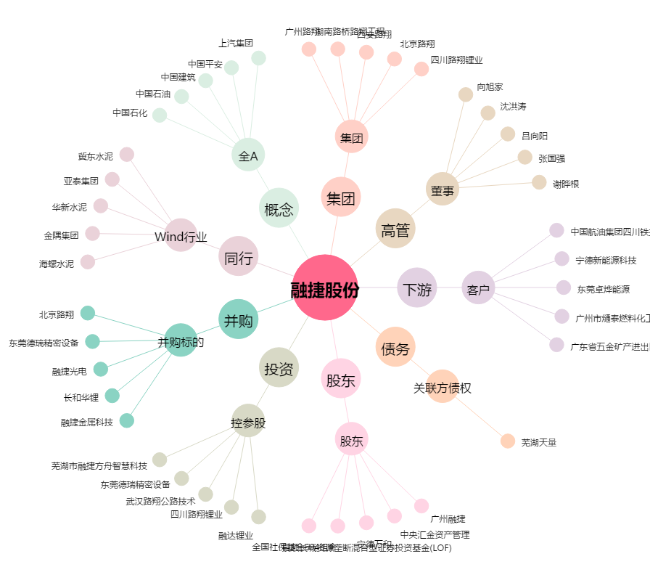
融捷股份[002192.SZ] - 关系概览图

